Ranking de reações
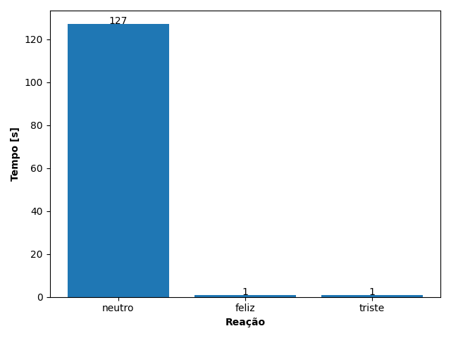
REAÇÃO | TEMPO [s]
neutro | 127
feliz | 1
triste | 1

